初めにお読みください
事業所各位

この度は、「会社の履歴書」のお申し込みをいただきまして
ありがとうございます。

お申し込みの流れは、

 | １.「 ①作成シート」にご入力ください（③「記入例」あり）

 | ２.「 ②同意書」にご入力ください

 | ３. 当該ファイルを下記アドレスへご提出ください。
 | ※マイページアカウントのアドレスからご送信ください。
 |  | E-mail： | 42010-kyuujin@mhlw.go.jp
 |  | 件名 | 【申請】会社の履歴書／会社名
なお、レイアウトや表現方法等を修正・加筆させていただく場合が
ございます。
よろしくお願いいたします。

ハローワーク長崎 公式キャラクター ながペン・さきペン・ときペン

①作成シート
ロゴマークや社屋、製品など自由に貼り付けてください。
代表者や社員の方等,人物の方が目を引きます！
●黄色 部分及び 「ココに入力」に、ご入力をお願いします！
●黒塗りの部分は、他の色に変更されてもＯＫです。
会社の履歴書 |  |  |  |  | 20○○年○月現在
社名を入力

代表者名 |  | 創業 | 所在地

従業員数 |  | 平均年齢（正社員） | 平均勤続年数（正社員）

事業内容

ココに入力
［●●業務 X代●性
（20XX年入社 未経験者）］
できれば、募集中の職種の方でお願いいたします！
■みんなに知ってほしい！当社の強み |  |  |  | ■中途社員紹介
 | ｏ |  |  | ｐ

＊採用したのはこんな理由です
ココに入力
 |  |  |  | ｐ

＊本人から一言
ココに入力
 |  |  |  | ｐ

■知らなきゃ損！当社で働くとこんないいことあります♪

ココに入力
 | 1

▶ 求人内容チェック
▶ 会社のホームページ

ＱＲ
ＱＲ

ハローワークで作成します！
▶ Instagram
貴社で作成をお願いします。
インスタ等もありましたら空きスペースをご活用ください！
▶ Ｘ

③記入例
 |  |  |  |  |  |  | 20○○年○月現在
株式会社 ハローワーク運輸
ロゴマークや社屋、製品など自由に貼り付けてください。

代表者名 |  |  | 創業 |  | 所在地
 |  | 労働 太郎 |  | 1998年 |  | 長崎市宝栄町
従業員数 |  |  | 平均年齢（正社員） |  | 平均勤続年数（正社員）
 |  | 230名 |  | 40.1歳 |  | 10.2年
事業内容
 |  | 一般貨物自動車運送業

■みんなに知ってほしい！当社の強み |  |  |  |  |  | ■中途社員紹介

 | 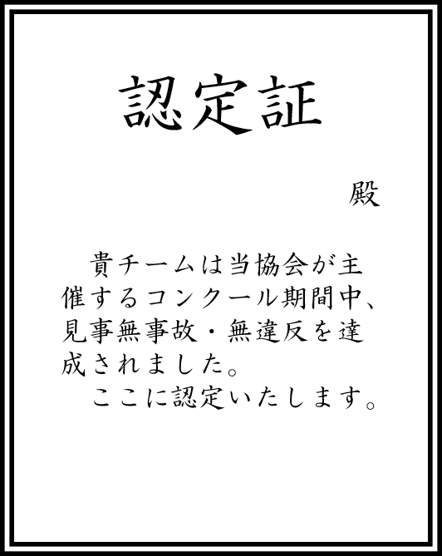 安全教育です。安全運転協会主催の「交通事故防止コンクール」と「無事故・無違反チャレンジ100」に毎年参加しています。痛ましい事故のニュースが多い中、今年も無事故・無違反を達成し、認定証をいただきました。運転のプロであるドライバーは、ともすると自分の運転技術を過信してしまうことも否めません。「当たり前のことを当たり前に」「基本動作の徹底」を確認するいい機会になっています。 |  |  |  |  | ［ドライバー 30代男性（2018年入社 経験者）］

 |  |  |  |  |  | ＊採用したのはこんな理由です
 |  |  |  |  |  | 面接日当日、金髪で現れましたが、玄関で靴をきちんと揃え、帰りも脱いだスリッパをスリッパ立てに律儀に戻したところ見て。交通ルールをきちんと守ってくれると確信し採用。ルールを守ることはもちろん、とても気が利き、お客様からお褒めの言葉をいただいています。

 |  |  |  |  |  | ＊本人から一言
 |  |  |  |  |  | 業務経験はありましたが、会社それぞれのルールがあると思うので馴染めるか心配でしたが、先輩方が気さくに話しかけてくれて不安はすぐに解消されました。運転中は1人なので気楽です。配送先ではお客様とのコミュニケーションをとるのも楽しいですよ。

■知らなきゃ損！当社で働くとこんないいことあります♪

 | ①健康に力を入れています。希望者は毎年１回人間ドックを全額会社負担で受けることができます。オプションも全て会社負担！脳ドックや婦人科検診、腫瘍マーカーなど受けたいものは何でも受けてください。早期発見！早期治療！で元気に長く働きましょう！ ②会社の洗車機使い放題です。勤務時間前や休日など、好きなときに愛車を洗車できます。しかも最新の洗車機です。会社の車も自分の車もいつもピカピカが当社の売りです。

